Sheet1
Estado | Tiempo (s) | CPU (%) | Memoria (Kb)
Nuevo | 1 | 0 | 18
Listo | 1.5 | 0 | 18.2 |  |  |  |  | Scheduling de un Sistema Operativo
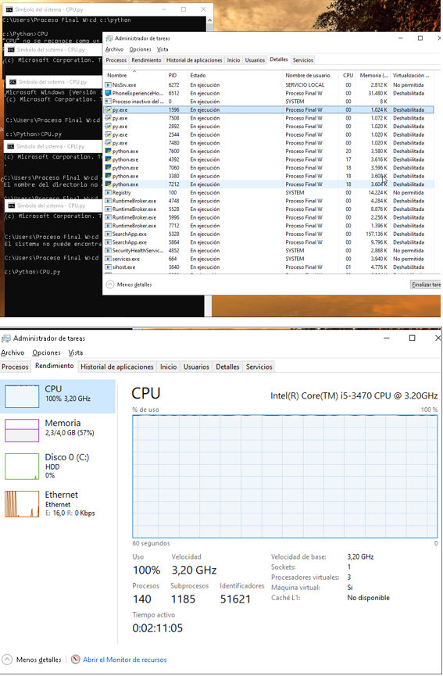
Ejecutando | 2 | 25 | 19.5 | Tercer Proceso |  |  |  |  | Deadlock y posible solucion
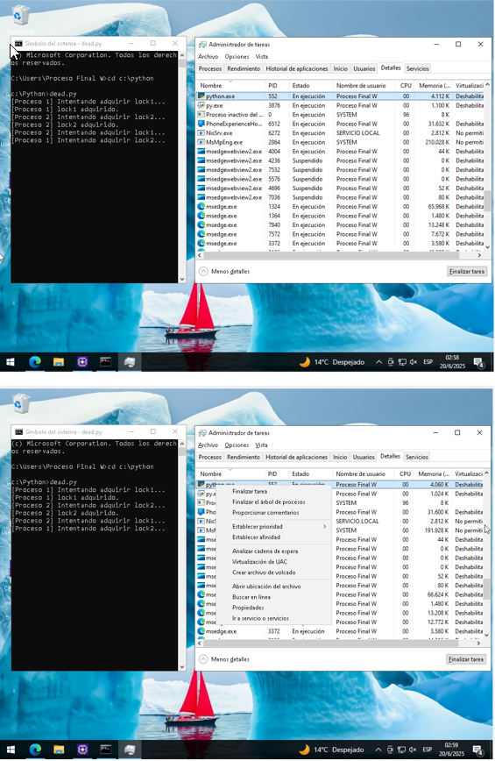
Bloqueado | 3 | 1 | 19.5 |  | Proceso | CPU (%) | Memoria
Terminado | 1 | 0 | 18.1 |  | python.exe | 20 | 3580 Kb
 |  |  |  |  | python.exe | 17 | 3616 Kb
Primer Proceso |  |  |  |  | python.exe | 18 | 3596 Kb
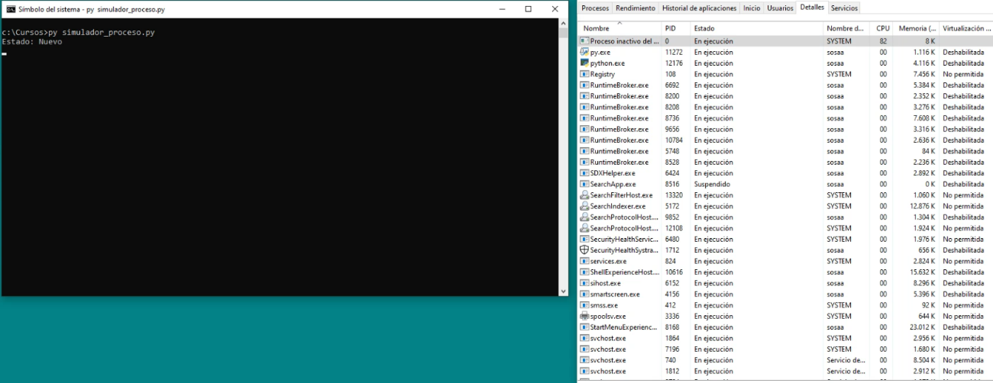
 |  |  |  |  | python.exe | 18 | 3608 Kb
 |  |  |  |  | python.exe | 18 | 3604 Kb

 |  |  |  | Cuarto proceso

Segundo Proceso
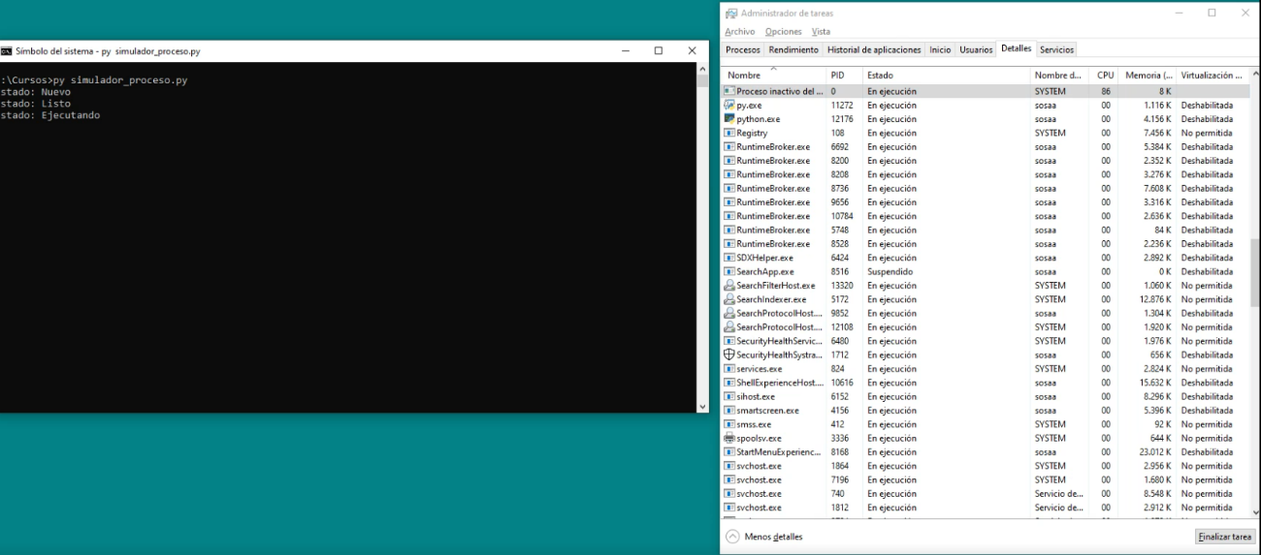

 |  |  |  | Quinto Proceso

